профнастил
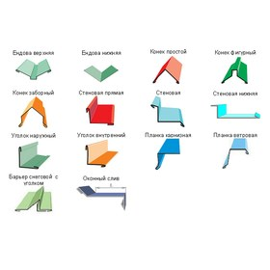
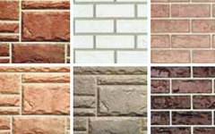

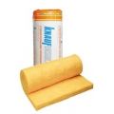
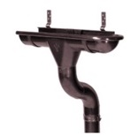
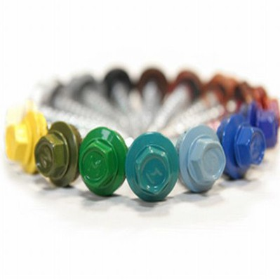


ПРОФНАСТИЛ

Цены действительны с 14.04.2017
Профиль | Толщ, мм | Ширина листа,мм |  | Оцинкованный |  | Крашеный
 |  | Общая | Рабочая | руб./п.м. | руб./кв.м общая ширина | руб./п.м. | руб./кв.м. общая ширина
C-8 длина 0,5-8,0 м | 0.4 | 1200 | 1150 | 231.00 | 192.50 | 275.00 | 229.17
 | 0.45 |  |  | 246.00 | 205.00 | 296.00 | 246.67
 | 0.5 |  |  | 263.00 | 219.17 | 326.00 | 271.67
 | 0.55 |  |  | 309.00 | 257.50
 | 0.7 |  |  | 370.00 | 308.33 | 445.00 | 370.83
НC-10 длина 0,3-12,0 м | 0.4 | 1190 | 1100 | 231.00 | 194.12 | 275.00 | 231.09
 | 0.45 |  |  | 246.00 | 206.72 | 296.00 | 248.74
 | 0.5 |  |  | 263.00 | 221.01 | 326.00 | 273.95
 | 0.7 |  |  | 370.00 | 310.92
НC-20 длина 0,5-12,0 м | 0.45 | 1150 | 1100 | 246.00 | 213.91 | 296.00 | 257.39
 | 0.5 |  |  | 263.00 | 228.70 | 326.00 | 283.48
 | 0.55 |  |  | 309.00 | 268.70
 | 0.7 |  |  | 370.00 | 321.74 | 455.00 | 395.65
С-21 длина 0,3-12,0 м | 0.45 | 1051 | 1000 | 246.00 | 234.06 | 296.00 | 281.64
 | 0.5 |  |  | 263.00 | 250.24 | 326.00 | 310.18
 | 0.7 |  |  | 370.00 | 352.05 | 455.00 | 432.92
С-44 длина 0,5-12,0 м | 0.45 | 1047 | 1000 | - |  | -
 | 0.5 |  |  | 263.00 | 251.19 | 326.00 | 311.37
 | 0.55 |  |  | 309.00 | 295.13
 | 0.6 |  |  | 355.00 | 339.06
 | 0.7 |  |  | 370.00 | 353.39 | 455.00 | 434.57
 | 0.8 |  |  | 424.00 | 404.97
 | 0.9 |  |  | 471.00 | 449.86
Н-60 длина 0,5-15,0 м | 0.55 | 902 | 845 | 309.00 | 342.57
 | 0.6 |  |  | 355.00 | 393.57
 | 0.7 |  |  | 370.00 | 410.20 | 455.00 | 504.43
 | 0.8 |  |  | 424.00 | 470.07
 | 0.9 |  |  | 471.00 | 522.17
Н-75 длина 0,5-16,0 м | 0.7 | 800 | 750 | 370.00 | 462.50 | 455.00 | 568.75
 | 0.8 |  |  | 424.00 | 530.00
 | 0.9 |  |  | 471.00 | 588.75
 | 1.1 |  |  | 555.00 | 693.75
Лист гладкий
 | 0.4 | 1250 | 1250 | 231.00 | 184.80 | 275.00 | 220.00
 | 0.45 |  |  | 246.00 | 196.80 | 296.00 | 236.80
 | 0.5 |  |  | 263.00 | 210.40 | 326.00 | 260.80
 | 0.55 |  |  | 309.00 | 247.20
 | 0.6 |  |  | 355.00 | 284.00
 | 0.7 |  |  | 370.00 | 296.00 | 455.00 | 364.00
 | 0.8 |  |  | 424.00 | 339.20
 | 0.9 |  |  | 471.00 | 376.80
 | 1.1 |  |  | 555.00 | 444.00

Предлагаем Вашему вниманию !

Металлочерепица
ООО "Новый Дом"
г. Пермь, ул. Куйбышева д.119 оф.302
тел. (342) 234-99-95, 276-28-47
e-mail: profnastil-159@mail.ru

МЕТАЛЛОЧЕРЕПИЦА

Цены действительны с 14.04.2017
Профиль | Толщ, мм | Ширина листа,мм |  | Оцинкованный |  | Крашеный
 |  | Общая | Рабочая | руб./п.м. | руб./кв.м общая ширина | руб./п.м. | руб./кв.м. общая ширина
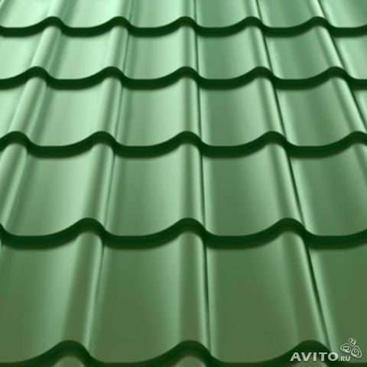 М/ч Монтеррей "Стандарт" | 0.45 | 1180 | 1100 |  |  | 320.00 | 271.19
 | 0.5 |  |  |  |  | 339.00 | 287.29
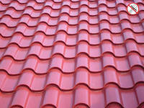 М/ч Венеция | 0.5 | 1159 | 1090 |  |  | 355.00 | 306.30
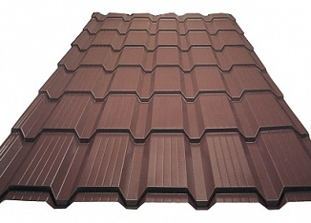 М/ч Каскад | 0.5 | 1170 | 1100 |  |  | 336.00 | 287.18
 |  |  |  |  | *Цена указана с учетом НДС

А так же в наличии и под заказ
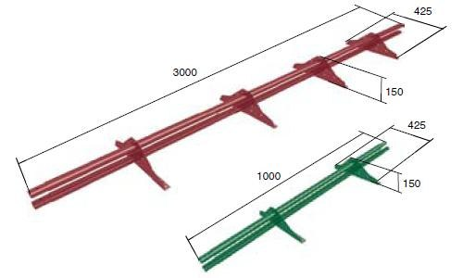

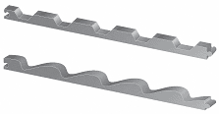

 |  | 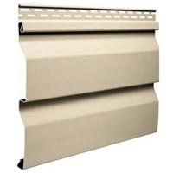

доборники
ООО "Новый Дом"
г. Пермь, ул. Куйбышева д.119 оф.302
тел. (342) 234-99-95, 276-28-47
e-mail: profnastil-159@mail.ru

ДОБОРНЫЕ ЭЛЕМЕНТЫ КРОВЛИ
 |  |  |  | Цены действительны с 14.04.2017
№ | Наименование | Схема | Цена, руб./ шт.
 |  |  | Оцинк. 2,5м | Краш. 2м
1. | Конек простой 150/150 |  | 320 | 310

2. | Конек простой 190/190 |  | 380 | 345

3 | Конек фигурный 162*40*162 |  | 300 | 310
4 | Конек круглый |  |  | 370

 | Заглушка конька круглого конусная |  |  | 270
5 | Заглушка конька круглого простая |  |  | 60
5 | Ендова верхняя 85*80*85 |  | 380 | 380

6 | Ендова нижняя 290*290 |  | 420 | 490

7 | Ветровая планка 100*88 |  | 250 | 250

7 | Планка карнизная 88*88 |  | 210 | 210
8 | Уголок наружный 50*50,100*100 |  | 130*210 | 140*230
9 | Уголок внутренний 50/50,100/100 |  | 130*210 | 140*230
10 | Уплотнитель универсальный самоклеющийся 2 м |  |  | 110 руб/шт
11 | Снегозадержатель трубчатый ЭКОНОМ ( 3 м) |  | комплект | 980

Водосток
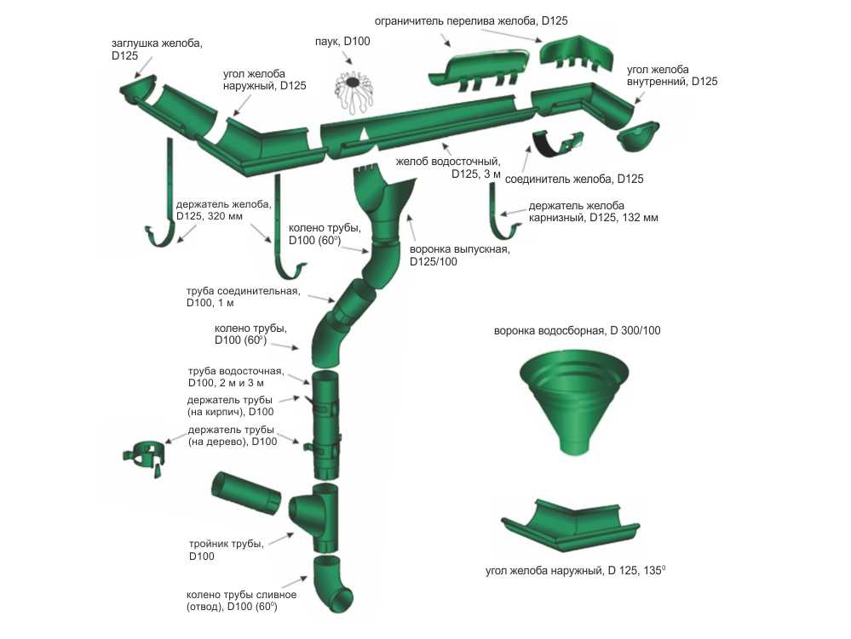
ООО "Новый Дом"
г. Пермь, ул. Куйбышева д.119 оф.302
тел. (342) 234-99-95, 276-28-47
e-mail: profnastil-159@mail.ru
 |  |  |  | 30%

ВОДОСЛИВНАЯ СИСТЕМА КРУГЛОГО СЕЧЕНИЯ Металл
Цены действительны c 01.03.2017 г.
№ | НАИМЕНОВАНИЕ | Престиж | ЭКОНОМ
1 | Желоб 3м (125 мм) | 740 | 518
2 | Крюк длинный 125мм | 145 | 102
3 | Крюк компактный 125 мм | 115 | 81
4 | Заглушка желоба универсальная (125 мм) | 140 | 98
5 | Угол желоба наружный/внутренний (125 мм, 135*) | 1,180 | 826
6 | Угол желоба наружный/внутренний (125 мм, 90*) | 710 | 497
7 | Соединитель желоба (125 мм) | 170 | 119
8 | Воронка (125/90 мм) | 325 | 228
9 | Колено 60 град (90 мм) | 330 | 231
10 | Труба соединительная 1м (90 мм) | 385 | 270
11 | Кронштейн трубы на дерево (90 мм) | 135 | 95
12 | Кронштейн трубы на кирпич (90 мм) | 210 | 147
13 | Труба 3м (90 мм) | 1,080 | 756
14 | Колено стока (90 мм) | 365 | 256
15 | Тройник трубы (90 мм) | 1,450
16 | Труба 2м (90 мм) | 740

Цвета RAL 9010 (белый), RAL 8017 (коричневый). Красный . RAL 6005 (Зеленый мох)

ВОДОСЛИВНАЯ СИСТЕМА КРУГЛОГО СЕЧЕНИЯ Пластик ПВХ
Цены действительны c 01.03.2017 г.
№ | НАИМЕНОВАНИЕ | Белый | Кофе
1 | Желоб 3м (125 мм) | 495 | 545
2 | Крюк металический | 150 | 150
3 | Крюк пластиковый | 62 | 66
4 | Заглушка желоба универсальная (125 мм) | 90 | 95
5 | Заглушка воронки | 90 | 95
6 | Угол желоба внешний (125 мм, 90*) | 270 | 283
7 | Соединитель желоба (125 мм) | 173 | 180
8 | Муфта труб соединительная | 105 | 110
9 | Воронка (125/90 мм) | 340 | 360
10 | Колено 45* градусов | 214 | 228
11 | Колено 72* градуса | 214 | 228
12 | Хомут универсальный | 85 | 90
13 | Труба 3м (90 мм) | 597 | 655
14 | Колено стока (наконечник) | 200 | 215

штакетник
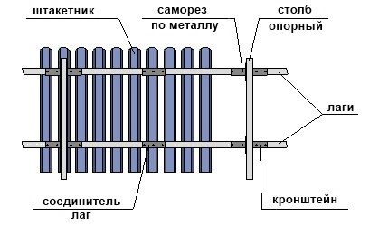
ООО "Новый Дом"
г. Пермь, ул. Куйбышева д.119 оф.302
тел. (342) 234-99-95, 276-28-47
e-mail: profnastil-159@mail.ru

ШТАКЕТНИК

Цены действительны с 01.03.2017
Евроштакетник узкий
Оцинкованный | - | 30.00 | 
Полиэстер | RAL 1015, 1014, 1018, 3003, 3005, 3009, 3011, 5002, 5005, 6002, 6005, 6026, 6029, 7004, 8017, 9003 | 37.00
Декоративное покрытие | Матовый (RAL 3005, 6005, 8017) | 42.00
 | Декор (Камень, Кирпич, Светлое дерево, Темное днрево, Светлый орех) | 62.00
 | Глянец Сияние (Синее сияние, Шоколадное сияние) | 62.00
 | 3 Д (Орех 3 D, Светлое деревот 3 D, Темное дерево 3 D) | 63.00

Евроштакетник полукруглый
Оцинкованный | - | 34.00 | 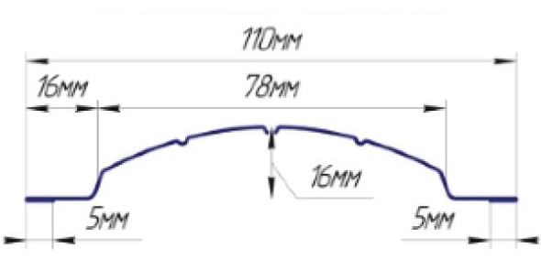
Полиэстер | RAL 1015, 1014, 1018, 3003, 3005, 3009, 3011, 5002, 5005, 6002, 6005, 6026, 6029, 7004, 8017, 9003 | 60.00
 | Спец. Цвета RAL 4006, 2010, 3020, 5015 | 75.00
 | Двухсторонее покрытие | 76.00
Декоративное покрытие | Матовый (RAL 3005, 6005, 8017) | 79.00
 | Декор (Камень, Кирпич, Светлое дерево, Темное днрево, Светлый орех) | 110.00
 | Глянец Сияние (Синее сияние, Шоколадное сияние) | 110.00
 | 3 Д (Орех 3 D, Светлое деревот 3 D, Темное дерево 3 D) | 110.00

Евроштакетник широкий
Оцинкованный | - | 37.00 | 
Полиэстер | RAL 1015, 1014, 1018, 3003, 3005, 3009, 3011, 5002, 5005, 6002, 6005, 6026, 6029, 7004, 8017, 9003 | 67.00
 | Спец. Цвета RAL 4006, 2010, 3020, 5015 | 80.00
 | Двухсторонее покрытие | 82.00
Декоративное покрытие | Матовый (RAL 3005, 6005, 8017) | 87.00
 | Декор (Камень, Кирпич, Светлое дерево, Темное днрево, Светлый орех) | 122.00
 | Глянец Сияние (Синее сияние, Шоколадное сияние) | 122.00
 | 3 Д (Орех 3 D, Светлое деревот 3 D, Темное дерево 3 D) | 122.00

Сайдинг виниловый
ООО "Новый Дом"
г. Пермь, ул. Куйбышева д.119 оф.302
тел. (342) 234-99-95, 276-28-47
e-mail: profnastil-159@mail.ru

Виниловый сайдинг Grand Line
Наименование | Рисунок | Цвета | Размер, м | Кол-во в упак шт | Вес 1 упак, кг | Цена, руб.
Сайдинг Grand Line
 |  | персиковый, серый, белый, кремовый, бежевый, ванильный, салатовый, золотой песок |  |  |  | 185
 |  | карамельный, темно-бежевый |  |  |  | 232
Сайдинг Amerika (0,82 м2) NEW Акриловый |  | темный дуб |  |  |  | 338
Сайдинг-панель D4,4 GL (0,82 м2) Tundra NEW |  | канадский дуб |  |  |  | 385
Сайдинг Amerika D4 (0,61 м2) | 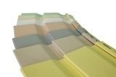 | персиковый, серый, белый, кремовый, бежевый, ванильный, золотой песок, салатовый | 3,0 х 0,203 | 22 | 30.4 | 129
 |  | карамельный, темно-бежевый |  |  |  | 170
Сайдинг Amerika (0,61 м2) NEW Акриловый |  | темный дуб |  |  |  | 257
Сайдинг-панель D4 GL (0,61 м2) Tundra NEW |  | канадский дуб |  |  |  | 295
Сайдинг Блок-хаус Amerika D4,8 (0,73 м2) |  | ваниль, бежевый | 3,0 х 0,244 | 22 | 32.34 | 245
 |  | карамельный, темно-бежевый |  |  |  | 255
Сайдинг Блок-хаус Amerika D4,8 (0,73м2) NEW Акриловый |  | темный дуб |  |  |  | 374
Сайдинг-панель Блок-хаус D4,8 (0,73 м2) Tundra NEW |  | канадский дуб |  |  |  | 425
Фасадная панель "Я-фасад" (0,524 м2) |  | Крымский сланец Янтарный полезн. пл. - 0,455 кв.м. | 1550 х 338 |  |  | 375
Софиты Grand Line
Софит Amerika T4 (0,91 м2) |  | белый | 3,0 х 0,305 | 22 | 36.9 | 320
 |  | коричневый |  |  |  | 390
Доборные элементы Grand Line
Н-профиль соединительный |  | белый, цветные, золотой песок | 3.00 | 24 | 17.60 | 395
 |  | карамельный, темно-бежевый |  |  |  | 450
 |  | коричневый |  |  |  | 480
 |  | темный дуб NEW Акриловый |  |  |  | 660
J-профиль |  | белый, цветные, золотой песок | 3.00 | 51 | 19.10 | 190
 |  | карамельный, темно-бежевый |  |  |  | 210
 |  | коричневый |  |  |  | 230
 |  | темный дуб NEW Акриловый |  |  |  | 260
Планка финишная |  | белый, цветные, золотой песок | 3.00 | 50 | 18.00 | 165
 |  | карамельный, темно-бежевый |  |  |  | 190
 |  | коричневый |  |  |  | 215
 |  | темный дуб NEW Акриловый |  |  |  | 210
Планка старт. |  | белый | 3.00 | 40 | 15.00 | 135
Угол наружный |  | белый, цветные, золотой песок | 3.00 | 10 | 13.10 | 450
 |  | карамельный, темно-бежевый |  |  |  | 505
 |  | коричневый |  |  |  | 560
 |  | темный дуб NEW Акриловый |  |  |  | 730
Угол внутренний |  | белый, цветные, золотой песок | 3.00 | 20 | 14.40 | 395
 |  | карамельный, темно-бежевый |  |  |  | 440
 |  | коричневый |  |  |  | 470
 |  | темный дуб NEW Акриловый |  |  |  | 650
J-фаска (ветровая доска) |  | белый | 3.00 | 24 | 30.06 | 527
 |  | коричневый |  |  |  | 660
J-профиль широкий (наличник) |  | белый | 3.10 | 20 |  | 475
 |  | коричневый |  |  |  | 580
 |  | темный дуб NEW Акриловый |  |  |  | 670
Планка околооконная |  | белый | 3.10 | 12 | 15.40 | 450
 |  | коричневый |  |  |  | 560
 |  | темный дуб NEW Акриловый |  |  |  | 670
Молдинг |  | белый | 3.00 | 36 | 15.50 | 360
 |  | коричневый |  |  |  | 450
 |  | темный дуб NEW Акриловый |  |  |  | 480

МЕТ САЙДИНГ
ООО "Новый Дом"
г. Пермь, ул. Куйбышева д.119 оф.302
тел. (342) 234-99-95, 276-28-47
e-mail: profnastil-159@mail.ru

Наименование | Рисунок | Размеры | Цена (м.п.)
 |  |  | Полиэстер | Printech
Сайдинг Корабельная доска | 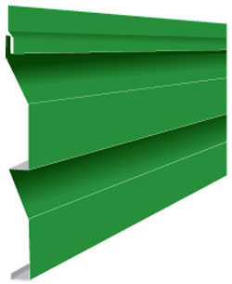 |  | 78.0 | 146.0
Сайдинг Двойное бревно | 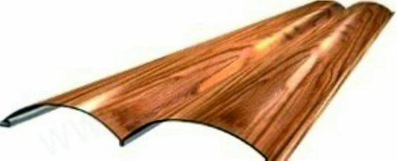 |  | 116.0 | 206.0
Сайдинг Евробрус | 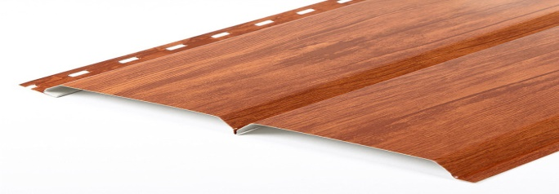 |  | 116.0 | 206.0
Доборные элементы для сайдинга Корабельная доска
Угол наружный сложный (312) | 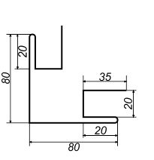 |  | 187 | 312
Угол наружный простой (250) |  |  | 150 | 250
Угол внутренний сложный (312) | 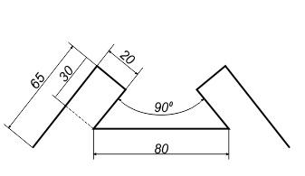 |  | 187 | 312
Угол внутренний простой (250) | 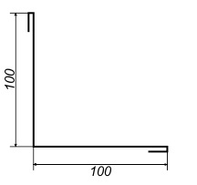 |  | 150 | 250
Нащельник стыковочный (312) | 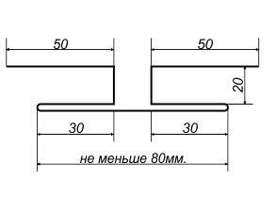 |  | 187 | 312
Доборные элементы для сайдинга Двойное бревно и Евробрус
Угол наружный сложный (417) | 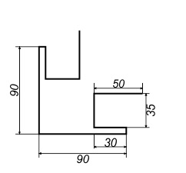 |  | 250 | 417
Угол внутренний сложный (312) | 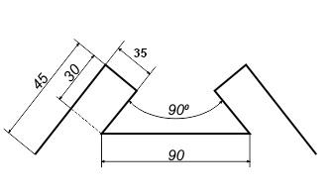 |  | 187 | 312
Нащельник стыковочный (312) |  |  | 187 | 312

САЙДИНГ цок.
ООО "Новый Дом"
г. Пермь, ул. Куйбышева д.119 оф.302
тел. (342) 234-99-95, 276-28-47
e-mail: profnastil-159@mail.ru

ЦОКОЛЬНЫЙ САЙДИНГ: "Т-САЙДИНГ"
Наименование | Ед. изм. | Цвет | Цена, руб | Фотография
Сайдинг цоколя «Дикий камень» (1090*455мм) | шт. | БОРДО 3009, СЕРЫЙ 7037, КОРИЧНЕВЫЙ 8016, ПУСТЫННЫЙ 1001, БЕЖЕВЫЙ 1011, БЕЛЫЙ 1013 | 576 | 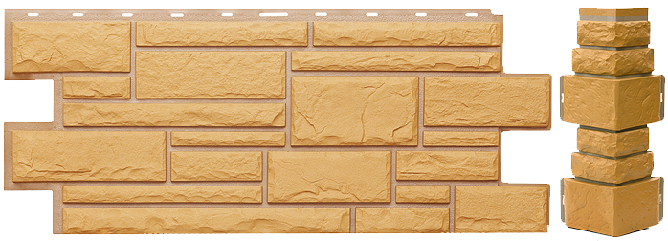

Сайдинг цоколя «Лондон Брик» (1090*455мм) | шт. | БОРДО 3009, СЕРЫЙ 7037, КОРИЧНЕВЫЙ 8016, ПУСТЫННЫЙ 1001, БЕЖЕВЫЙ 1011, БЕЛЫЙ 1013 | 576 | 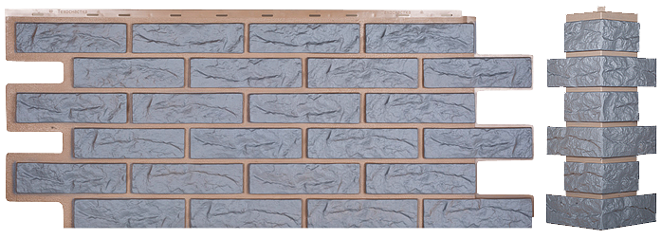

Сайдинг цоколя «Альпийская скала» (1090*455мм) | шт. | БОРДО 3009, СЕРЫЙ 7037, КОРИЧНЕВЫЙ 8016, ПУСТЫННЫЙ 1001, БЕЖЕВЫЙ 1011, БЕЛЫЙ 1013 | 576 | 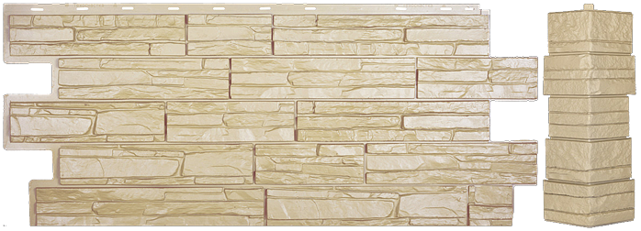
 |  | САЯНЫ 1013-1011, УРАЛ 1001-9005, КАВКАЗ 1013-9005, ТЯНЬ-ШАНЬ 1011-8016, ПАМИР 8016-9005
Сайдинг цоколя «Гранит Леон» (1090*455мм) | шт. | БОРДО 3009, СЕРЫЙ 7037, КОРИЧНЕВЫЙ 8016, ПУСТЫННЫЙ 1001, БЕЖЕВЫЙ 1011, БЕЛЫЙ 1013 | 576 | 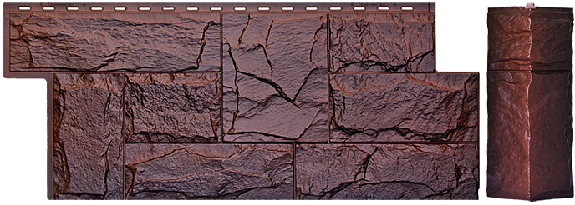
 |  | САЯНЫ 1013-1011, УРАЛ 1001-9005, КАВКАЗ 1013-9005, ТЯНЬ-ШАНЬ 1011-8016, ПАМИР 8016-9005
Сайдинг цоколя «Саман» (1090*455мм) | шт. | БОРДО 3009, СЕРЫЙ 7037, КОРИЧНЕВЫЙ 8016, ПУСТЫННЫЙ 1001, БЕЖЕВЫЙ 1011, БЕЛЫЙ 1013 | 576 | 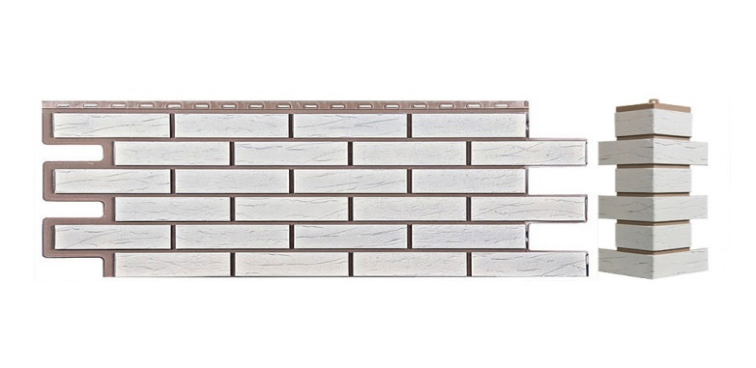

Сайдинг цоколя «Керамит» (1090*455мм) | шт. | БОРДО 3009, СЕРЫЙ 7037, КОРИЧНЕВЫЙ 8016, ПУСТЫННЫЙ 1001, БЕЖЕВЫЙ 1011, БЕЛЫЙ 1013 | 576 | 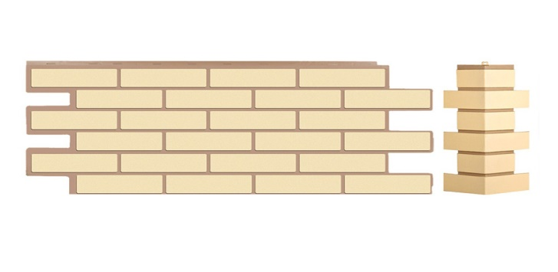

Сайдинг цоколя «Модерн» (1090*455мм) | шт. | БОРДО 3009, СЕРЫЙ 7037, КОРИЧНЕВЫЙ 8016, ПУСТЫННЫЙ 1001, БЕЖЕВЫЙ 1011, БЕЛЫЙ 1013 | 576 | 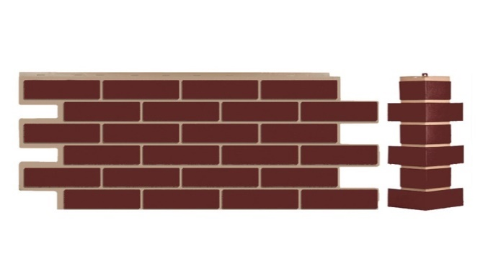

Сайдинг цоколя «Щепа» (1090*455мм) | шт. | Пихта, Дуб | 576 | 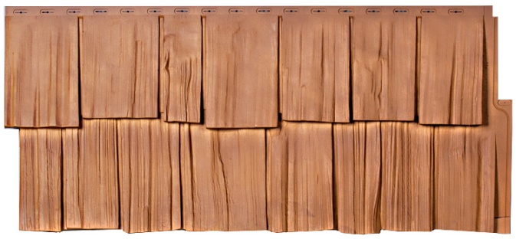

Внешний угол универсальный (95*450мм) | шт. | БОРДО 3009, СЕРЫЙ 7037, КОРИЧНЕВЫЙ 8016, ПУСТЫННЫЙ 1001, БЕЖЕВЫЙ 1011, БЕЛЫЙ 1013 | 444 | 

Внешний угол "Дикий камень" (160*450мм) | шт. | БОРДО 3009, СЕРЫЙ 7037, КОРИЧНЕВЫЙ 8016, ПУСТЫННЫЙ 1001, БЕЖЕВЫЙ 1011, БЕЛЫЙ 1013 | 444

Внешний угол "Альпийская скала" (150*450мм) | шт. | БОРДО 3009, СЕРЫЙ 7037, КОРИЧНЕВЫЙ 8016, ПУСТЫННЫЙ 1001, БЕЖЕВЫЙ 1011, БЕЛЫЙ 1013 | 444
 |  | САЯНЫ 1013-1011, УРАЛ 1001-9005, КАВКАЗ 1013-9005, ТЯНЬ-ШАНЬ 1011-8016, ПАМИР 8016-9005
Внешний угол "Лондон брик" (180*450мм) | шт. | БОРДО 3009, СЕРЫЙ 7037, КОРИЧНЕВЫЙ 8016, ПУСТЫННЫЙ 1001, БЕЖЕВЫЙ 1011, БЕЛЫЙ 1013 | 444

Внешний угол "ЛЕОН" (165*450мм) | шт. | БОРДО 3009, СЕРЫЙ 7037, КОРИЧНЕВЫЙ 8016, ПУСТЫННЫЙ 1001, БЕЖЕВЫЙ 1011, БЕЛЫЙ 1013 | 444
 |  | САЯНЫ 1013-1011, УРАЛ 1001-9005, КАВКАЗ 1013-9005, ТЯНЬ-ШАНЬ 1011-8016, ПАМИР 8016-9005
Стартовая планка - 2000х45мм | шт. | БЕЛАЯ 9003 | 150

Снегозадержатели и ограждения
ООО "Новый Дом"
г. Пермь, ул. Куйбышева д.119 оф.302
тел. (342) 234-99-95, 276-28-47
e-mail: profnastil-159@mail.ru

Элементы безопасности кровли
Цены указаны с НДС действуют с 26.02.2017г.
Наименование | покрытие | длина | вид | ед.изм. | цена | изображение | комплектация
Снегозадержатель ECONOM

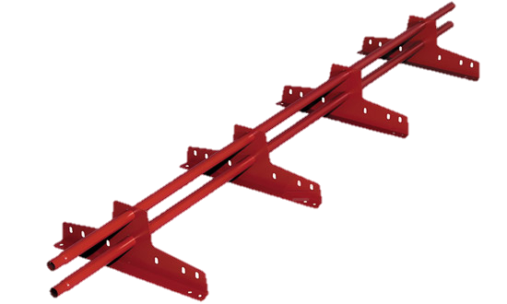
Снегозадержатель ECONOM d-25 (круг) | RAL/RR | 3 м | EURO/мч | компл. | 980 |  | Изготавливаются из неоцинкованного холоднокатаного металла толщиной 1,5 мм и круглой трубы 25 диаметра с толщиной стенки 1,2 мм. Комплект: 4 опоры (толщина металла 1,5 мм), 2 трубы (диаметр 25 мм), комплект крепежа

 |  |  | фальц | компл. | 1337

Труба d-25 (круг) х/к | RAL/RR |  |  | шт. | по запросу
Опора ECONOM | RAL/RR |  | EURO/мч | шт. | по запросу
 |  |  | фальц | шт. | по запросу

Снегозадержатель ELITE

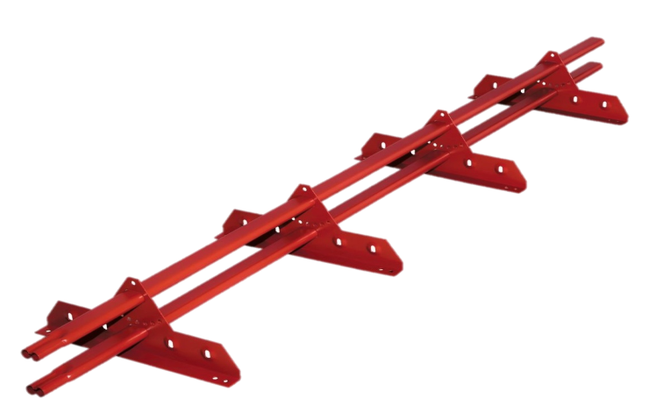
Снегозадержатель ELITE 40*20 (овал) | RAL/RR | 3 м | универ | компл. | 1600 |  | Изготавливаются из неоцинкованного холоднокатаного металла толщиной 2 мм и овальной трубы 40*20 с толщиной стенки 1 мм. Комплект: 4 опоры (толщина металла 2 мм), 2 трубы (40*20 мм), комплект крепежа
 |  |  | фальц | компл. | 1850
Комплектующие к снегозадержанию ELITE
Труба 40*20 (овал) х/к | RAL/RR |  |  | шт. | по запросу
Опора ELITE | RAL/RR |  | универ | шт. | по запросу
Планка ELITE д/креп фальц | RAL/RR |  |  | шт. | по запросу

Ограждение ECONOM

Ограждение ECONOM H-680 d-25 (овал) | RAL/RR | 3 м | универ | компл. | 2300 | 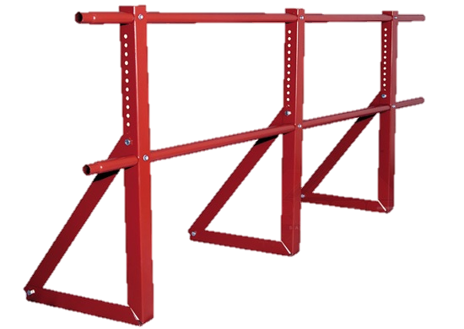 | 2 трубы 3 м (Х/К диаметр 25 мм), 3 кронштейна ограждения (Х/К 2 мм), комплект крепежа.

Ограждение PRESTIGE
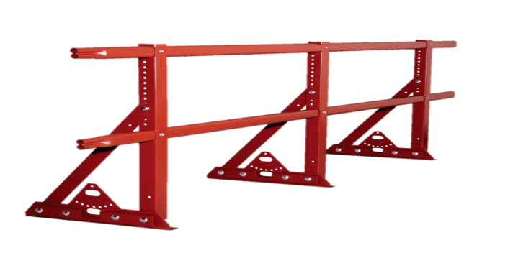
Ограждение ELITE H-680 40*20 (овал) | RAL/RR | 3 м | универ | компл. | 2900 |  | 2 трубы 3 м (Х/К 40х20), 3 кронштейна ограждения (Х/К 2 мм), комплект крепежа.
 |  | 3 м | фальц | компл. | 3300
Ограждение ELITE H-1200 40*20 (овал) |  | 3 м | универ | компл. | 3600
 |  | 3 м | фальц | компл. | 4000

Ограждение PRESTIGE

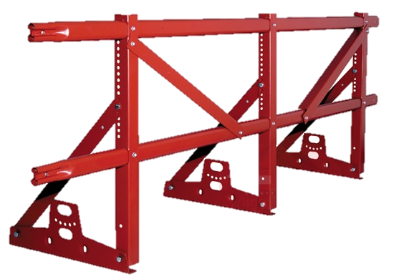
Ограждение PRESTIGE ZN H-600 45*25 (овал) 2 трубы | RAL/RR | 3 м | EURO | компл. | 3900 |  | 2 трубы 3 м (ZN 45х25), 3 кронштейна ограждения (ZN 2 мм), 2 распорки ограждения (ZN 2 мм), комплект крепежа.
 |  | 3 м | фальц | компл. | 4340
 | ZN | 3 м | EURO | компл. | 3600
 |  | 3 м | фальц | компл. | 3950
Ограждение PRESTIGE ZN H-1000 45*25 (овал) 2 трубы | RAL/RR | 3 м | EURO | компл. | 3850
 |  | 3 м | фальц | компл. | 4300
 | ZN | 3 м | EURO | компл. | 3480
 |  | 3 м | фальц | компл. | 3900
Ограждение PRESTIGE ZN H-1200 45*25 (овал) 2 трубы | RAL/RR | 3 м | EURO | компл. | 4340
 |  | 3 м | фальц | компл. | 4800
 | ZN | 3 м | EURO | компл. | 3950
 |  | 3 м | фальц | компл. | 4450

Планка -переходник для высоких гофр

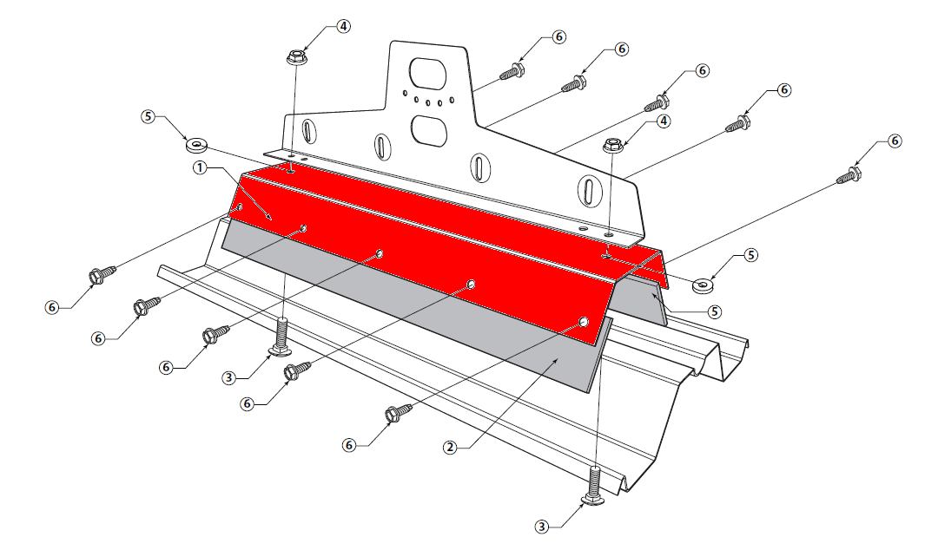
наименование | покрытие | ширина полки | ед. изм. | цена
Планка-переходник для профнастила С-44 | Х/К RAL | 100 | шт. | по запросу
 | ОЦ RAL |  | шт. | по запросу
 | ОЦ |  | шт. | по запросу
Планка-переходник для профнастила Н-60 | Х/К RAL | 50 | шт. | по запросу
 | ОЦ RAL |  | шт. | по запросу
 | ОЦ |  | шт. | по запросу
Планка-переходник для профнастила Н-75 | Х/К RAL | 50 | шт. | по запросу
 | ОЦ RAL |  | шт. | по запросу
 | ОЦ |  | шт. | по запросу
Планка-переходник для профнастила НС-35 | Х/К RAL | 70 | шт. | по запросу
 | ОЦ RAL |  | шт. | по запросу
 | ОЦ |  | шт. | по запросу

Вентиляция кровельная
ООО "Новый Дом"
г. Пермь, ул. Куйбышева д.119 оф.302
тел. (342) 234-99-95, 276-28-47
e-mail: profnastil-159@mail.ru
Кровельная вентиляция
Обеспечивает комфортное проживание в доме, обновляя воздух в помещениях и регулируя влажность.
 |  | Дата обновления 22.03.2017
Наименование |  | Ед.изм. | Цена, руб. | Цвет
Вентиляция (производитель Дания)
Выход вентиляции Ø160 на фальцевую и готовую мягкую кровлю |  | шт. | 2540 | черный, красный, коричневый, зелёный (RAL/RR*)
Выход вентиляции Ø160 на металлочерепицу |  | шт. | 2450 | черный, красный, коричневый, зелёный (RAL/RR*)
 |  | шт. | 2870 | Anticato
Выход вытяжки MAXI Ø110-125/500 с проходным элементом на металлочерепицу, профнастил МП-20; С-21 | 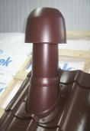 | шт. | 5350 | Anticato, черный, красный, коричневый, зелёный (RAL/RR*)
Выход вытяжки MAXI Ø110-125/500 с проходным элементом на профнастил НС-35 |  | шт. | 5350 | черный (RAL/RR*)
Выход универсальный Ø110/200 на металлочерепицу | 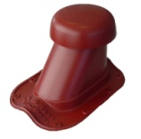 | шт. | 3000 | Anticato
 |  | шт. | 2580 | черный, красный, коричневый, зелёный (RAL/RR*)
Выход универсальный Ø110/200 на профнастил МП-20 | 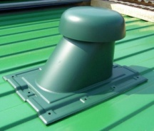 | шт. | 2720
Выход универсальный Ø110/200 на профнастил С-21 |  | шт. | 2720
Выход универсальный Ø110/200 на фальцевую и готовую мягкую кровлю |  | шт. | 2720
Гофрированная труба Ø110/200 Flex |  |  | 1600
Труба изолированная Ø110 (для выхода универсального) |  | шт. | 900 | черный (RAL/RR*)

Вентиляция Vilpe (производитель Финляндия)
MUOTOKATE-KTV - кровельный вентиль для металлочерепицы с округлым профилем |  | шт. | 2250 | зеленый, серый, красный, коричневый, черный
 |  | шт. | 2700 | кирпичный
CLASSIC-KTV - кровельный вентиль для фальцованной металлической и мягкой кровли |  | шт. | 2100 | зеленый, серый, красный, коричневый, черный
 |  | шт. | 2700 | кирпичный
PELTI - KTV - универсальный кровельный вентиль |  | шт. | 8000 | зеленый, серый, красный, коричневый, кирпичный, черный
Неизолированный вентиляционный выход канализации 110/500 |  | шт. | 1200 | зеленый, серый, красный, коричневый, кирпичный, черный

Изолированная (утепленная) канализационная труба 110/160/500, диам. 110 мм, высота 500 мм. |  | шт. | 3300 | зеленый, серый, красный, коричневый, кирпичный, черный
Колпак-дефлектор для трубы Ø 110мм |  | шт. | 550 | зеленый, серый, красный, коричневый, кирпичный, черный
Колпак-дефлектор для трубы Ø 160мм для утепленной изолированной канализации |  | шт. | 1100 | зеленый, серый, красный, коричневый, кирпичный, черный
PELTI-KTV / HARJA - коньковый кровельный вентиль для металлических кровель (универсальный) |  | шт. | 2500 | зеленый, серый, красный, коричневый, кирпичный, черный
Вентиляционный выход (Выход вытяжки) 125/160/500 - изолированный вентиляционный выход с колпаком |  | шт. | 3600
Вентиляционный выход (Выход вытяжки) 160 /225/500 - изолированный вентиляционный выход с колпаком |  | шт. | 11000
Muotokate - проходной элемент для металлочерепицы с округлым профилем. |  | шт. | 1390 | зеленый, серый, красный, коричневый, черный
 |  | шт. |  | кирпичный
CLASSIC- проходной элемент для фальцованной металлической и мягкой кровли. Устанавливается на готовую кровлю. |  | шт. | 1200 | зеленый, серый, красный, коричневый, черный
 |  | шт. | 1500 | кирпичный
HUOPA - проходной элемент для мягкой кровли до ее установки. |  | шт. | 870 | зеленый, серый, красный, коричневый, черный
 |  | шт. | 1170 | кирпичный
Pelti - проходной элемент для металлочерепицы независимо от профиля и низкого профнастила (универсальный). |  | шт. | 4500 | зеленый, серый, красный, коричневый, кирпичный, черный
Труба 110/75 гофрированная - соединяет вентиляционный выход канализации с канализационным стояком, общая длина 54 см |  | шт. | 2300 | черный
Сопутствующие
NICOBAND самоклеящаяся герметизирующая лента (10смх3м) |  | шт. | 330 | красный, коричневый
NICOBAND самоклеящаяся герметизирующая лента (15смх10м) |  | шт. | 1050 | красный, коричневый
Ондуфлеш-супер (волна, рельеф) |  | шт. | 907 | черный, темно-коричневый

